상품제안서
카카오프렌즈 러블리 선물세트 | 상품코드: S40461

 |  |  |  |  |  |  | 02-713-8555 | www.synergygift.co.kr
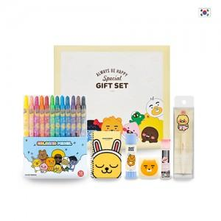

【상세/제작정보】 | <p><span style="font-size: 14pt;">※ 캐릭터 랜덤 출고됩니다.</span></p>

【인쇄/포장옵션】 | 스티커 / 기본케이스

【공급단가】 | 수량 | 30~ | 100~ | 500~ | 1,000~ | 3,000~
*VAT별도 | 단가 | 12,400원 | 11,850원 | 11,100원 | 10,850원 | 10,600원

【상품 URL】 | https://www.synergygift.co.kr:443/src/goods_detail.php?gdno=40461

